변수
곡물 생산량
인구
식량 자급률 | 식량자급률 = (곡물 생산량 ÷ 국내 소비량) × 100. | http://www.index.go.kr/potal/stts/idxMain/selectPoSttsIdxSearch.do?idx_cd=2887&stts_cd=288703
귀농 귀촌 실태 |  |  |  |  |  |  |  |  |  |  |  |  |  |  |  |  | 주식
농촌인구 고령화, 변화 |  |  |  | 식량 자급률 | 곡물 생산량 | 국내 소비량 | 국내 자급률 경보 | 국제 곡물 조기 경보 | 쌀 생산량 | 식량 소비량 | 인구(월별) | 강수량 | 온도 | 농촌인구(실질 노동인구) | 전염병 사망자수 | 가축, 농산품 전염병, 재해 | 곡물 거래량 | 세계 곡물 가격 | 곡물 수급량 | 관련 기업 주가 | 수출량 | 수입량
 |  |  | 1957 | 86.3 |  |  |  |  | http://kosis.kr/statHtml/statHtml.do?orgId=101&tblId=DT_2KAA403 |  | https://superkts.com/population/all | http://www.index.go.kr/potal/main/EachDtlPageDetail.do?idx_cd=1401 | http://www.index.go.kr/potal/main/EachDtlPageDetail.do?idx_cd=1400 | http://www.index.go.kr/potal/main/EachDtlPageDetail.do?idx_cd=2745 |  | http://www.index.go.kr/potal/main/EachDtlPageDetail.do?idx_cd=1628 |  | http://www.krei.re.kr:18181/new_sub01 | http://www.krei.re.kr:18181/new_sub02# |  |  | 관세청 수출입무역통계
식량 자급률을 믿을 수 있는 지표인가 |  |  | 1958 | 85.8
쌀 자급률? |  |  | 1959 | 100.4
콩 자급률 ? 도대체 어떤 품목이 중요한거지? |  |  | 1960 | 98.6
 |  |  | 1961 | 94.9
국제 곡물 조기경보시스템 구축 | http://library.krei.re.kr/pyxis-api/1/digital-files/605ba745-b368-2a94-e054-b09928988b3c |  | 1962 | 94.6
신호접근법을 이용한 국제곡물가격 조기경보시스템 | http://repository.krei.re.kr/bitstream/2018.oak/19255/1/%ec%8b%a0%ed%98%b8%ec%a0%91%ea%b7%bc%eb%b2%95%ec%9d%84%20%ec%9d%b4%ec%9a%a9%ed%95%9c%20%ea%b5%ad%ec%a0%9c%ea%b3%a1%eb%ac%bc%ea%b0%80%ea%b2%a9%20%ec%a1%b0%ea%b8%b0%ea%b2%bd%eb%b3%b4%ec%8b%9c%ec%8a%a4%ed%85%9c.pdf |  | 1963 | 78.9
국제공물시장 조기경보모형에 대한 개선연구 | http://library.krei.re.kr/pyxis-api/1/digital-files/605ba745-b3d1-2a94-e054-b09928988b3c |  | 1964 | 97
 |  |  | 1965 | 98.8
 |  |  | 1966 | 100
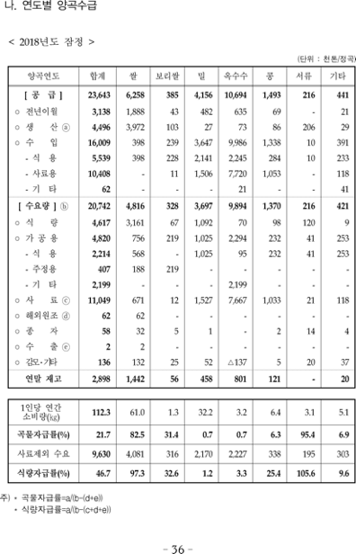
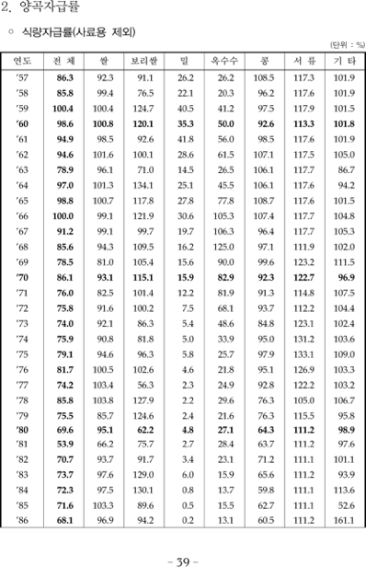
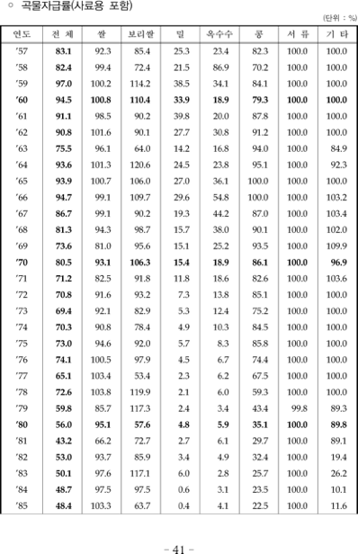
식량 자급률과 곡물 자급률을 결정하게 된 계기 |  |  | 1967 | 91.2
곡물자급률에 들어가는 데이터를 얻기 위하여 한문 자료를 대조하며 찾음 |  |  | 1968 | 85.6
 |  |  | 1969 | 78.5
 |  |  | 1970 | 86.1
 |  |  | 1971 | 76
 |  |  | 1972 | 75.8
 |  |  | 1973 | 74
 |  |  | 1974 | 75.9
 |  |  | 1975 | 79.1
 |  |  | 1976 | 81.7
 |  |  | 1977 | 74.2
 |  |  | 1978 | 85.8
 |  |  | 1979 | 75.5
 |  |  | 1980 | 69.6
 |  |  | 1981 | 53.9
 |  |  | 1982 | 70.7
 |  |  | 1983 | 73.7
 |  |  | 1984 | 72.3
 |  |  | 1985 | 71.6
 |  |  | 1986 | 68.1
 |  |  | 1987 | 66.5
 |  |  | 1988 | 65.3
 |  |  | 1989 | 70.8
 |  |  | 1990 | 70.3
 |  |  | 1991 | 64.1
 |  |  | 1992 | 60.7
 |  |  | 1993 | 61.3
 |  |  | 1994 | 52.7
 |  |  | 1995 | 55.7
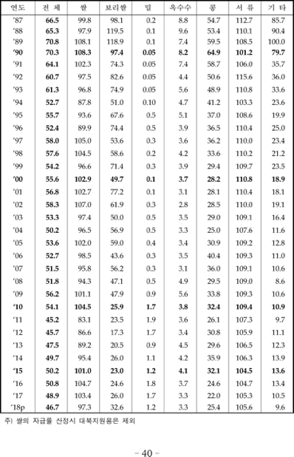
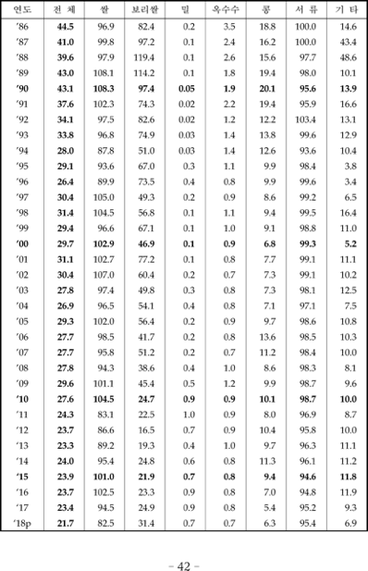
 |  |  | 1996 | 52.4
 |  |  | 1997 | 58 |  | 곡물 자급률 = 생산/(수요량-(해외원조+수출))
 |  |  | 1998 | 57.6
 |  |  | 1999 | 54.2
 |  |  | 2000 | 55.6
 |  |  | 2001 | 56.8
 |  |  | 2002 | 58.3
 |  |  | 2003 | 53.3
 |  |  | 2004 | 50.2
 |  |  | 2005 | 53.6
 |  |  | 2006 | 52.7
 |  |  | 2007 | 51.5
 |  |  | 2008 | 51.8
 |  |  | 2009 | 56.2
 |  |  | 2010 | 54.1
 |  |  | 2011 | 45.2
 |  |  | 2012 | 45.7
 |  |  | 2013 | 47.5
 |  |  | 2014 | 49.7
 |  |  | 2015 | 50.2
 |  |  | 2016 | 50.8
 |  |  | 2017 | 48.9
 |  |  | 2018 | 46.7
 |  |  |  | 출처 : 농림축산식품부 농림축산식품 주요통계
 |  |  |  | 식량정책관 식량정책과, 사료용을 제외한 자급도

